Feuil1
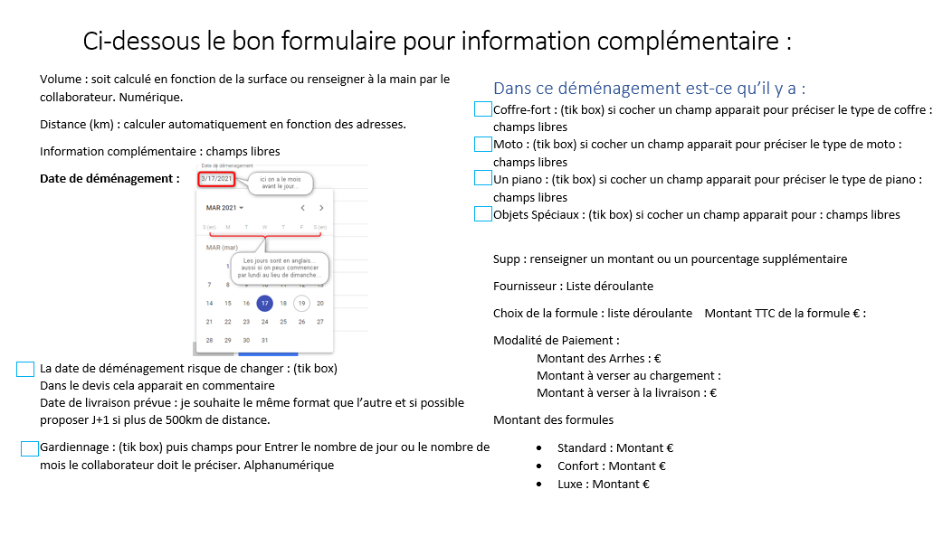
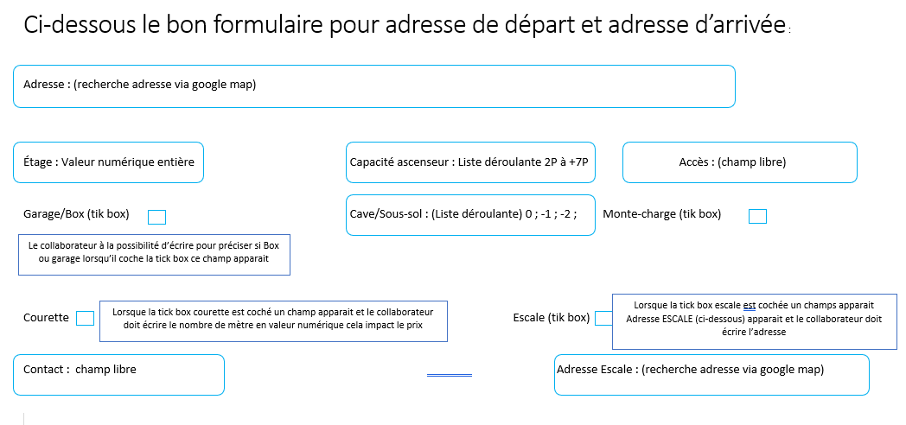
Champs FRONT | Volume en m3 | Distance KM | Monte Charge | Piano | Cave/ ss sol | Supp | Etage | Capacité Ascenceur | courette nb de mètre | Prix Escale | Motos | Coffre Fort | Formule | Date de Déménagement | Date Livraison | Gardiennage | Adresse Départ | Adresse Arrivée | Adresse Escale | Acces | Infos Supp | Garage / Box | Arrhes | Chargement | Livraison | Fournisseur | Objet Speciaux | Numéro Devis | Date de création du Devis | Date de Déménagement risque de changer
Champs Obligatoire pour le calcul | x Si vide alors ecrire 20 |  |  |  |  |  |  |  |  |  |  |  | X Si vide alors Standard par défaut
Champs non obligatoire MAIS qui entre dans le calcul si différent de vide |  | X | X | X | X | X | X | X | X | X |  |  |  | X Si période estivale + 10%* | X Si période estivale + 10% sauf si au départ déjà dans période estivale*
Valeur accepté | Numérique | Numérique | Tick box | Tick box et un champs Libre doit apparaitre si on coche pour laisser le collaborateur écrire les infos sur le/les pianos dois apparaitre sur le devis il n'est pas obligatoire de le renseigner. | tick box si coché alors Liste Déroulante aparait | Numérique ou Pourcentage avoir le choix de faire une augmentation en % ou en valeur * | Numérique, nombre entier si RDC correspond à 0 si vide alors correspond aussi à 0. | Liste Déroulante, Si vide alors correspond au tarif sans ascenceur on peux ajouter le mots "sans ascenseur" si ça peut aider au calcul a distinguer clairement un tarif avec ascenseur et un tarif sans ascenseur | Numérique | tick box puis dégrise le champs adresse Escale pour permettre d'écrire l'adresse | tick box, et un champs Libre doit apparaitre si on coche pour laisser le collaborateur écrire les infos sur la/les moto dois apparaitre sur le devis, il est pas obligatoire de le renseigner. | tick box et un champs Libre doit apparaitre si on coche pour laisser le collaborateur ecrire les infos sur le/les coffre fort dois apparaitre sur le devis il est pas obligatoire de le renseigner. | Liste Déroulante: Standard Confort Luxe | Date: JJ MM AAAA | Date: JJ MM AAAA | Tick Box et un champs Libre doit apparaitre si on coche pour indiquer le temps de gardiennage. | Alphanumérique | Alphanumérique | Alphanumérique | Alphanumérique | Alphanumérique | Tick box tick box et un champs Libre doit apparaitre si on coche pour laisser le collaborateur préciser si c'est un garage ou un box | Champs Calculé en fonction du montant de la formule choisie |  |  | Liste Déroulante: ARTZ EMZ DEM24 ZIPRO TRGB AL SST HAYA | Champs Libre | H yyyy 00000 H pour le nom de la société yyyy année en cours et le reste c'est incrémenté, | Date Devis lorsque le devis est enregistré n'est plus au statut nouveau | Tick Box Dans le devis écrire (Date à Confirmer)
Facteur |  |  | 230 € | 250 € | 40 € |  | (Nb étages Départ + nb étages Arrivée) x Volume Attention Si Nb Total étage = 1 alors la formule est Volume x 3 x 1.5 | Prix Sans Ascenseur / ( Capa Ascenseur * 0.777 ) | 6€ x mètre de portage | 80 € |  |  |  |  |  |  |  |  |  |  |  |  | = montant de la formule choisie * 0,3 | =(montant de la fomule choisie - Arrhes ) / 2 | =(montant de la fomule choisie - Arrhes ) / 2
Champs qui apparait en front n'entre pas dans le calcul | X | X | X | X | X | X | X | X | X | X | X | X | X | X |  | X | X | X | X | X | X | X | X | X | X | X | X | X |  | X
Champs qui apparait sur le devis | X | X | X | X | X |  | X | X | X | X | X | X | X | X | X | X | X | X | X | X | X | X | X | X | X |  | X | X | x | X
* = Nice to Have
Liste Déroulante Cave/SS sol: De 0 à -2 Quoi qu'il en soit le prx reste le même peut importe le choix de la liste déroulante c'est une infortmation qui sera transmise aux déménageurs lors du déménagement et aussi une info qui apparait sur le devis,
Liste déroulante Capacité Ascenceur : De 2P à +7P Le choix impact le prix
Liste Déroulante Formule: Standard ; Confort ; Luxe Le choix de la formule impact le prix
Un Tick box correspond au facteur 1. Si pas coché alors = 0 ATTENTION si coché dans départ et Arrivé alors il faut faire 1+1 pour multiplier la somme par le facteur
Champs BACK OFFICE | Tarif/Dem | Camion prix | PRIX KM | PRIX LOCAL = Distance <= 99 km | Total Route |  |  |  | TOTAL |  |  | Standard | Confort | Luxe
Entre dans le calcul | X | X | X | X | X |  |  |  | X
Facteur de Calcul | cf Tableau | cf Tableau | cf Tableau |  |  |  |  |  |  |  |  | Par défaut | Doit etre selectionné | Doit etre selectioné
Règle de Calcul |  |  |  | Total Route - (Volume * 10) | = tarif Dem + Camion Prix + Prix KM + Piano + Cave/Ss sol + Prix Etage + Courette + Prix Escale + Monte charge + "date de déménagement" |  |  |  | Si distance <= 99 km Alors prendre le tarif Prix Local sinon prendre le tarif Total Route |  |  | = Total * 1,2 + SUPP | = Standard * 1,23+ SUPP | = Standard * 1,49 + SUPP
Cout unitaire déménageur | 135
Nb de Déménageur | Volume / 6
Tarif Dem |  |  |  | Camion prix |  |  | PRIX KM
Distance en KM | Cout Déménageur | Facteur |  | VOLUME | Prix |  | VOLUME | Facteur X Distance km
<=450km | Cout unitaire déménageur x NB Déménageur | 1 |  | <22 | 130 |  | <22 | 0.9
450<km<=600 | Cout unitaire déménageur x NB Déménageur | 1.2 |  | 22< V <= 32 | 170 |  | 22< V <= 32 | 0.9
600<km<=800 | Cout unitaire déménageur x NB Déménageur | 1.4 |  | 32< V <= 54 | 300 |  | 32< V <= 54 | 1.26
800<km<=1000 | Cout unitaire déménageur x NB Déménageur | 1.7 |  | 54< V <= 84 | 450 |  | 54< V <= 84 | 1.53
1000<km<=1500 | Cout unitaire déménageur x NB Déménageur | 2 |  | 84< V < = 105 | 600 |  | 84< V < = 105 | 1.719
1500<km<=2000 | Cout unitaire déménageur x NB Déménageur | 2.5 |  | 105 < V <= 140 | 750 |  | 105 < V <= 140 | 1.9485
>2000km | Cout unitaire déménageur x NB Déménageur | 3 |  | > 140 | 1500 |  | > 140 | 2.2

